Sheet1
SKU | Subtítulo | Descripción | Vigencia | URL | URL Coincide con SKU | Tiene Imagen | Imagen
4003331 | Producto | Compra unos audífonos y llévate el segundo par a mitad de precio con tu es la mejor opción para pagar menos Sku´s participantes: 4003473, 4003314, 4003323, 4003322, 4003331, 4003231, 4003222, 4003390, 4003398, 4003413 y 4003423. Sujeto a disponibilidad de inventario. | Vigencia: 15 al 21 de octubre de 2024. | audifonos-inalambricos-sony-c700-negros-4003331[p]cmpid-Organico-Folleto-cambaceo-FolletoS42-Visitas-PDF-EKT-ELEC-AUDI-Audio-na-version | TRUE | TRUE | 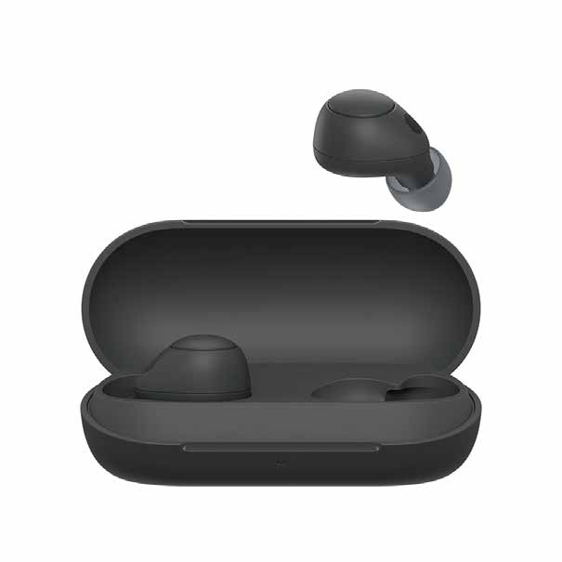
5004569 | Bocina STF Power Block | 51 $ x 52 semanas con 10% de enganche Hasta 42% de descuento en abono semanal es la mejor opción para pagar menos | Vigencia: 15 al 21 de octubre de 2024. | bocina-inalambrica-stf-power-block-st-s62183-negra-5004569-1300117117[p]cmpid-Organico-Folleto-cambaceo-FolletoS42-Visitas-PDF-EKT-ELEC-AUDI-Receptor%20-na-version | TRUE | TRUE | 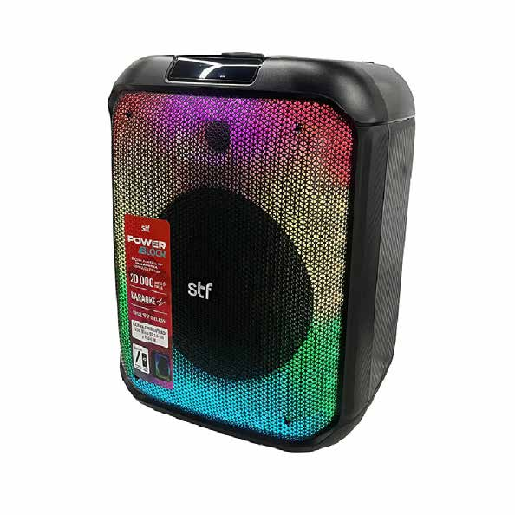
5004649 | Bocina KSR Profesional PAK-9015 | 53 $ x 102 semanas con 10% de enganche Hasta 33% de descuento en abono semanal es la mejor opción para pagar menos | Vigencia: 15 al 21 de octubre de 2024. | bocina-profesional-ksr-pak-9015-negra-5004649[p]cmpid-Organico-Folleto-cambaceo-FolletoS42-Visitas-PDF-EKT-ELEC-AUDI-Bocina%20-na-version | TRUE | TRUE | 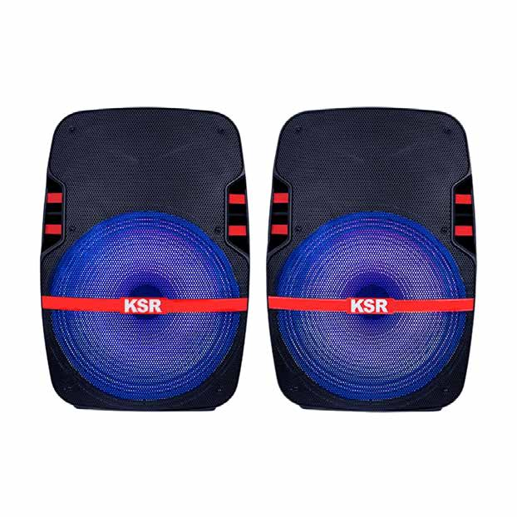
2005983 | Bocina STF Sound Onebody | 64 $ x 102 semanas con 10% de enganche Hasta 36% de descuento en abono semanal es la mejor opción para pagar menos | Vigencia: 15 al 21 de octubre de 2024. | sistema-de-audio-inalambrico-stf-sound-onebody-12-pulgadas-x-2-2005983[p]cmpid-Organico-Folleto-cambaceo-FolletoS42-Visitas-PDF-EKT-ELEC-AUDI-Bocina%20-na-version | TRUE | TRUE | 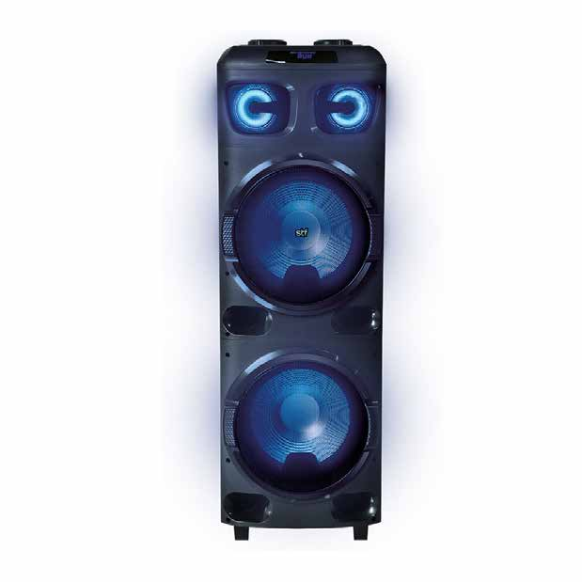
2005993 | Bocina STF Sound Onebody | 96 $ x 102 semanas con 10% de enganche Hasta 30% de descuento en abono semanal es la mejor opción para pagar menos | Vigencia: 15 al 21 de octubre de 2024. | sistema-de-audio-inalambrico-stf-sound-onebody-15-pulgadas-x-2-2005993[p]cmpid-Organico-Folleto-cambaceo-FolletoS42-Visitas-PDF-EKT-ELEC-AUDI-Bocina%20-na-version | TRUE | TRUE | 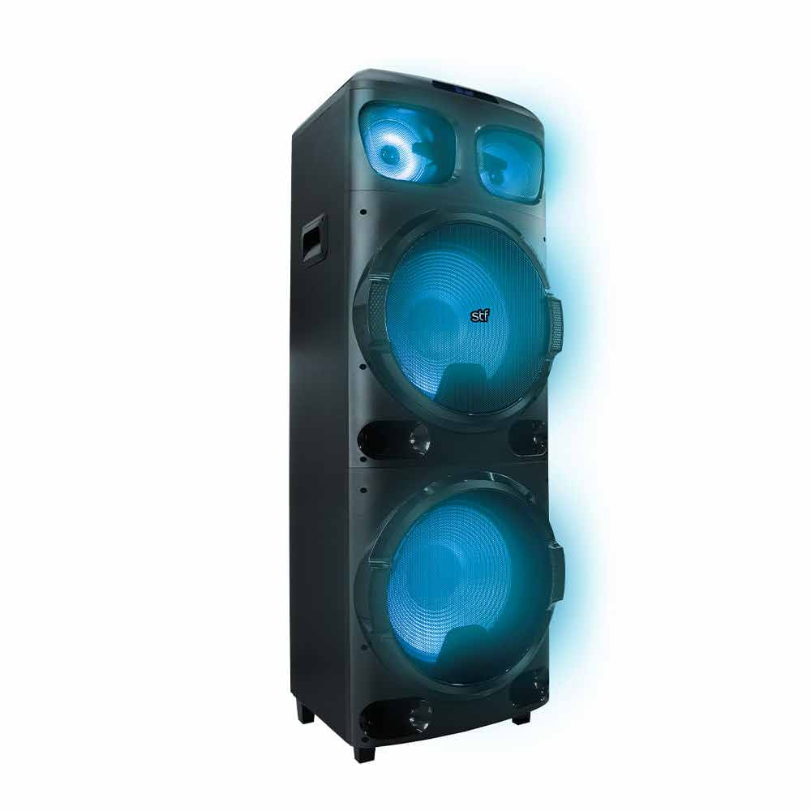
2005992 | Minicomponente LG XBOOM RNC9 | 145 $ x 102 semanas con 10% de enganche Hasta 32% de descuento en abono semanal es la mejor opción para pagar menos | Vigencia: 15 al 21 de octubre de 2024. | minicomponente-lg-xboom-rnc9-2005992-old[p]cmpid-Organico-Folleto-cambaceo-FolletoS42-Visitas-PDF-EKT-ELEC-AUDI-Minicomponente%20-na-version | TRUE | TRUE | 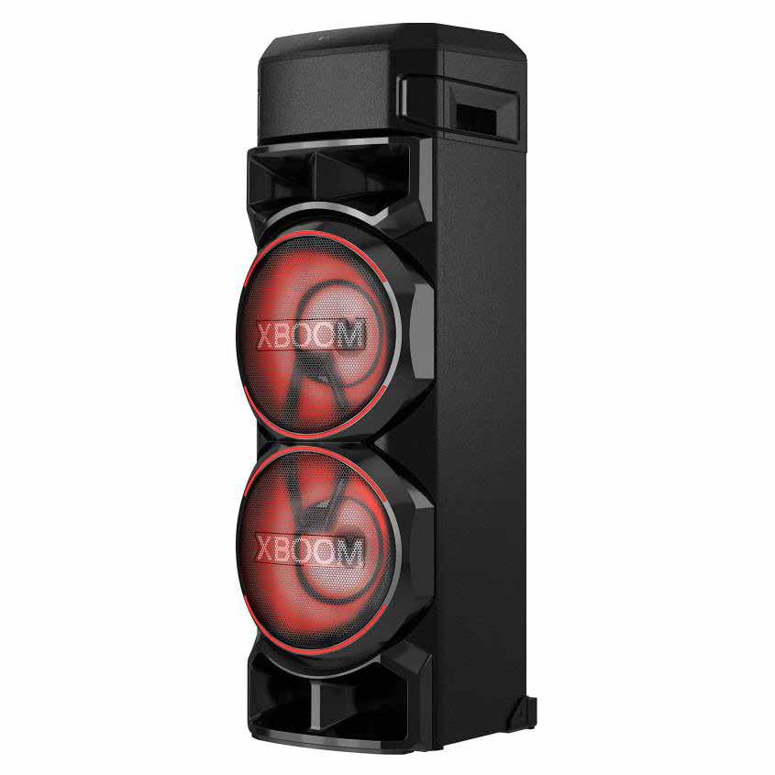
5004601 | Bocina JBL Bluetooth Club 120 | 153 $ x 102 semanas con 10% de enganche Hasta 29% de descuento en abono semanal es la mejor opción para pagar menos | Vigencia: 15 al 21 de octubre de 2024. | bocina-bluetooth-jbl-partybox-club-120-5004601[p]cmpid-Organico-Folleto-cambaceo-FolletoS42-Visitas-PDF-EKT-ELEC-AUDI-Bocina%20-na-version | TRUE | TRUE | 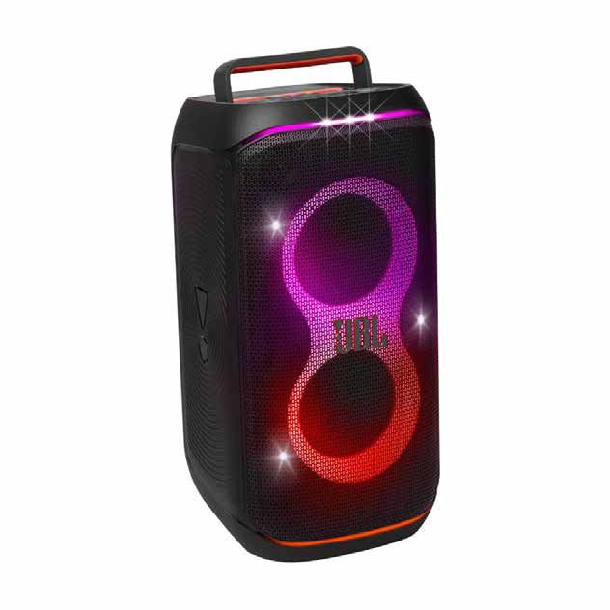
2004601 | Minicomponente LG CK99 | 268 $ x 154 semanas con 20% de enganche Hasta 32% de descuento en abono semanal es la mejor opción para pagar menos | Vigencia: 15 al 21 de octubre de 2024. | minicomponente-lg-ck99-2004601-old-old[p]cmpid-Organico-Folleto-cambaceo-FolletoS42-Visitas-PDF-EKT-ELEC-AUDI-Minicomponente%20-na-version | TRUE | TRUE | 